상품제안서
재생지 지우개 연필 5본입세트(재생) | 상품코드: F00219

 |  |  |  |  |  |  | 02-412-0044 | www.easy1.co.kr
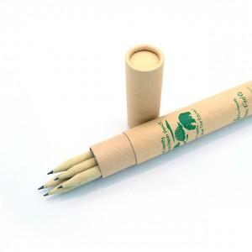

【상세/제작정보】 | .

【인쇄/포장옵션】 | 실크 / 포장불가능

【공급단가】 | 수량 | 300~ | 1,000~ | 2,000~ | 3,000~ | 5,000~
*VAT별도 | 단가 | 1,380원 | 1,330원 | 1,280원 | 1,220원 | 1,190원

【상품 URL】 | https://dev.easy1.co.kr:443/src/goods_detail.php?gdno=219

